Úkol 1
Zadání | https://testing.quanti.cz/task01.html
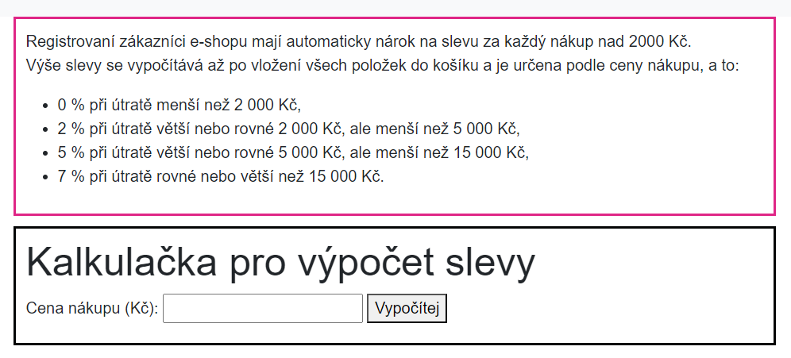

K otestování je možné použít Unit testy a akceptační testy:
Unit Testy: Otestování výpočtu slevy na základě různých vstupních hodnot. Například: Vstupní částka menší než 2000 Kč. Vstupní částka se rovná 2000 Kč. Vstupní částka větší než 2000 Kč, ale menší než 5000 Kč. Vstupní částka 5000 Kč. Vstupní částka větší než 5000 Kč, ale menší než 15000 Kč. Vstupní částka 15000 Kč. Vstupní částka větší nebo rovná 15000 Kč.

Akceptační Testy: Otestování, zda formulář splňuje specifikace uvedené v růžovém rámečku, tj. zda se slevy správně vypočítávají podle zadaných kritérií.

Testovací scénáře

Výše slevy |  |  | 0 % |  | 0% | 2 % |  | 5 % |  | 7 %
 |  |  | MIN | MAX | = 2000,00 | MIN | MAX | MIN | MAX | MIN | MAX | MAX +1
Hraniční hodnoty | -0.01 | 0 | 0.01 | 1999.99 | 2000.00 | 2000.01 | 4999.99 | 5000.00 | 14999.99 | 15000.00

Otestování hodnot | ok | ok | ok | not ok | not ok | ok | ok | not ok | ok | ok
Skutečná hodnota slevy |  |  |  | 2 % | 2 % |  |  | 2 %

 | MIN -1 | MIN -1 |  | MIN -1 |  | MAX +1 | MIN -1 | MAX +1 | MIN -1 | MAX +1
Hraniční hodnoty | -1.01 | -0.99 |  | 1999.01 |  | 2000.99 | 4999.00 | 5000.99 | 14999.00 | 15000.99

Otestování hodnot | ok | ok |  | not ok |  | ok | ok | ok | ok | ok
Skutečná hodnota slevy |  |  |  | 2 %

Reporty o chybách
Ve specifikaci chybí hodnota, která se rovná 2000
Mělo by být uvedeno "0 % při útratě menší nebo rovno než 2 000 Kč"

Chybný výpočet slevy:
Popis: | Při vložení položek do košíku s celkovou cenou 1999,01 Kč by měla být sleva 0 %, avšak formulář vypočítal slevu 2 %.
Krok k reprodukci: | Vložte položky do košíku s celkovou cenou 1999,01 Kč.
 | Zkontrolujte vypočtenou slevu.
Očekávané chování: | Sleva by měla být 0 % z celkové ceny nákupu.
Skutečné chování: | Formulář vypočetl slevu 2 %.
Priorita: | Vysoká.

Chybný výpočet slevy:
Popis: | Při vložení položek do košíku s celkovou cenou 1999,99 Kč by měla být sleva 0 %, avšak formulář vypočítal slevu 2 %.
Krok k reprodukci: | Vložte položky do košíku s celkovou cenou 1999,99 Kč.
 | Zkontrolujte vypočtenou slevu.
Očekávané chování: | Sleva by měla být 0 % z celkové ceny nákupu.
Skutečné chování: | Formulář vypočetl slevu 2 %.
Priorita: | Vysoká.

Chybný výpočet slevy:
Popis: | Při vložení položek do košíku s celkovou cenou 2000 Kč by měla být sleva 0 %, avšak formulář vypočítal slevu 2 %.
Krok k reprodukci: | Vložte položky do košíku s celkovou cenou 2000 Kč.
 | Zkontrolujte vypočtenou slevu.
Očekávané chování: | Sleva by měla být 0 % z celkové ceny nákupu.
Skutečné chování: | Formulář vypočetl slevu 2 %.
Priorita: | Vysoká.

Chybný výpočet slevy:
Popis: | Při vložení položek do košíku s celkovou cenou 5000 Kč by měla být sleva 5 %, avšak formulář vypočítal slevu pouze 2 %.
Krok k reprodukci: | Vložte položky do košíku s celkovou cenou 5000 Kč.
 | Zkontrolujte vypočtenou slevu.
Očekávané chování: | Sleva by měla být 5 % z celkové ceny nákupu.
Skutečné chování: | Formulář vypočetl slevu pouze 2 %.
Priorita: | Vysoká.

Očekávaná hodnota slevy | 0 % | 0% | 5 %
 | MAX | = 2000,00 | MIN
 | 1999.99 | 2000 | 5000.00

 | not ok | not ok | not ok
Skutečná hodnota slevy | 2 % | 2 % | 2 %

 | MIN -1
 | 1999.01

 | not ok
Skutečná hodnota slevy | 2 %

Úkol 2
Zadání | https://testing.quanti.cz/task02.html
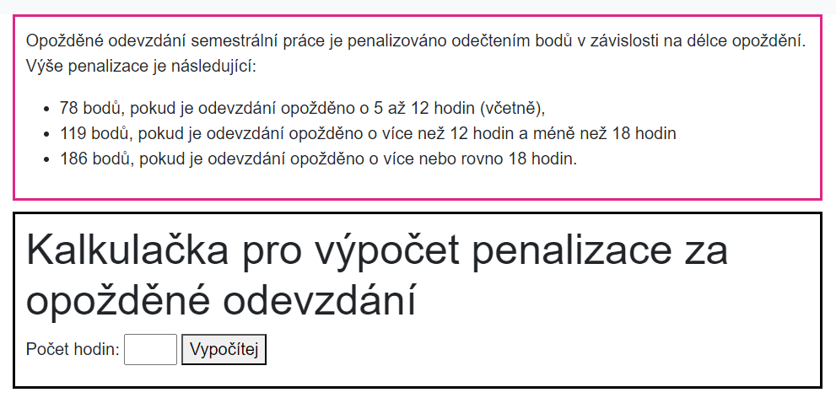

Testovací scénáře
Odečtení bodů | 0 |  | 78 |  | 119 |  | 186
Zpoždění | 0 | 4 | 5 | 12 | 13 | 17 | 18 | 24
 | MIN | MAX | MIN | MAX | MIN | MAX | MIN | MAX

Otestování hodnot | ok | ok | not ok | not ok | ok | ok | ok | ok
Skutečné odečtení bodů |  |  | 82 | 82

Reporty o chybách

Chybný výpočet bodové penalizace:
Popis: | Při odevzdání práce s 12 hodinovým zpožděním by měla být penalizace 78 bodů, ale formulář vypočetl penalizaci 82 bodů.
Krok k reprodukci: | Zadejte čas odevzdání práce s 12 hodinovým zpožděním.
 | Zkontrolujte vypočtenou penalizaci.
Očekávané chování: | Penalizace by měla být 78 bodů.
Skutečné chování: | Formulář vypočetl penalizaci 82 bodů.
Priorita: | Vysoká.

Chybný výpočet bodové penalizace:
Popis: | Při odevzdání práce s 5 hodinovým zpožděním by měla být penalizace 78 bodů, ale formulář vypočetl penalizaci 82 bodů.
Krok k reprodukci: | Zadejte čas odevzdání práce s 5 hodinovým zpožděním.
 | Zkontrolujte vypočtenou penalizaci.
Očekávané chování: | Penalizace by měla být 78 bodů.
Skutečné chování: | Formulář vypočetl penalizaci 82 bodů.
Priorita: | Vysoká.

Chybějící validace délky zpoždění hodnoty 25 hodin:
Popis: | Formulář neprovádí validaci délky zpoždění počet hodin od hodnoty 25, což může vést k nekorektním výsledkům.
Krok k reprodukci: | Zadejte délku zpoždění počet hodin 25
 | Pokus o výpočet penalizace.
Očekávané chování: | Formulář by měl provést validaci délky zpoždění a zobrazit chybovou hlášku.
Skutečné chování: | Formulář neprovedl výpočet penalizace bez ohledu na velikost zpoždění a zobrazil chybovou hlášku "Zadali jste neplatnou hodnotu."
Priorita: | Vysoká.

Chybějící validace maximální délky zpoždění:
Popis: | Formulář neprovádí validaci délky velmi vysokého zpoždění počet hodin, což může vést k nekorektním výsledkům.
Krok k reprodukci: | Zadejte velmi vysokou délku zpoždění počet hodin např. 100
 | Pokus o výpočet penalizace.
Očekávané chování: | Formulář by měl provést validaci délky zpoždění a zobrazit chybovou hlášku.
Skutečné chování: | Formulář neprovedl výpočet penalizace bez ohledu na velikost zpoždění a zobrazil chybovou hlášku "Zadali jste neplatnou hodnotu."
Priorita: | Vysoká.

Úkol 3
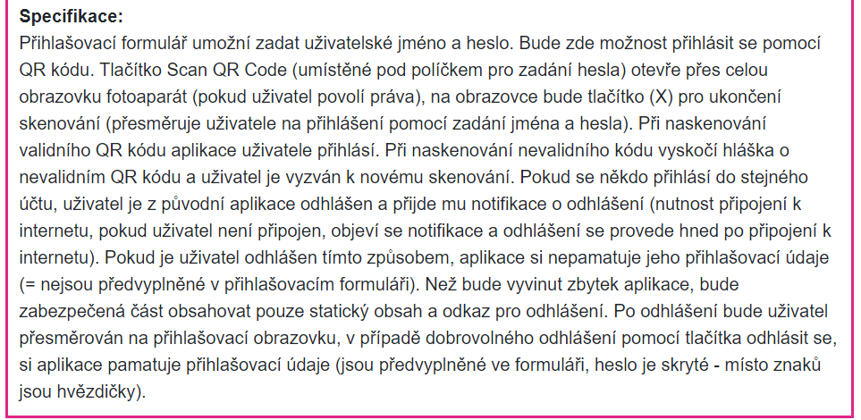
Zadání | https://testing.quanti.cz/task03.html
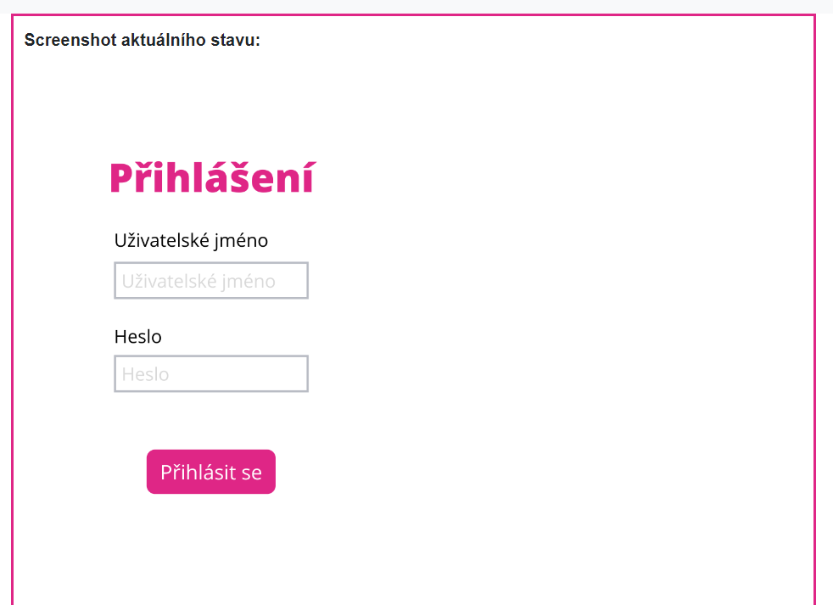

typ aplikace | mobilní aplikace

Seznam věcí, které je potřeba otestovat
Zadání uživatelského jména a hesla
Přihlášení registrovaného uživatele
Možnost přihlášení pomocí QR kódu |  | Otestování až po implementaci tlačítka Scan QR code
Funkčnost tlačítka "Scan QR Code"
Otevření fotoaparátu přes celou obrazovku
Tlačítko pro ukončení skenování (X)
Přihlášení uživatele po naskenování validního QR kódu
Přihlášení uživatele po naskenování nevalidního QR kódu
Zobrazení hlášky o nevalidním QR kódu a možnost nového skenování
Přihlášení na druhém zařízení
Odhlášení z účtu

Testovací scénáře
Zadání uživatelského jména a hesla: Přihlašovací formulář je otevřený. Zkontrola zda je možné zadat uživatelské jméno do příslušného pole. Zkontrola zda je možné zadat přihlašovací heslo do příslušného pole.

Přihlášení registrovaného uživatele: Přihlašovací formulář je otevřený. Registrovaný uživatel zadá platné uživatelské jméno do příslušného pole Registrovaný uživatel zadá platné heslo do příslušného pole Registrovaný uživatel klikne na tlačítko Přihlásit se Proběhne valice a uživatel je přihlášen

Přihlášení na druhém zařízení: Přihlašovací formulář je otevřený. Registrovaný uživatel zadá platné uživatelské jméno do příslušného pole Registrovaný uživatel zadá platné heslo do příslušného pole Registrovaný uživatel klikne na tlačítko Přihlásit se Proběhne valice a uživatel je přihlášen Uživatel je již přihlášen v aplikaci na jednom zařízení. Na druhém zařízení se uživatel pokusí přihlásit do stejného účtu. Po úspěšném přihlášení na druhém zařízení je uživatel automaticky odhlášen z původního zařízení. Uživatel na původním zařízení obdrží notifikaci o odhlášení a aplikace si nepamatuje jeho přihlašovací údaje.

Odhlášení z účtu: Registrovaný uživatel zadá platné uživatelské jméno do příslušného pole Registrovaný uživatel zadá platné heslo do příslušného pole Registrovaný uživatel klikne na tlačítko Přihlásit se Proběhne valice a uživatel je přihlášen Přihlášený uživatel klikne na tlačítko odhlášení Přihlášený uživatel je přesměrován na přihlašovací obrazovku. Pokud odhlášení proběhlo v důsledku přihlášení z jiného zařízení, uživatel obdrží notifikaci. V případě dobrovolného odhlášení jsou přihlašovací údaje předvyplněné, ale heslo je skryté.

Nejasné části specifikace: Ve specifikaci je text "bude zde možnost přihlásit se pomocí QR kódu". Proč to není již zaimplementované v aplikaci? A nebo vynechané ve specifikaci, když to nyní není zaimplmentované v aplikaci. Chování při naskenování neplatného QR kódu: Je nejasné, jakým způsobem je QR kód označen jako neplatný a jaký postup by měl uživatel provést v takovém případě. Notifikace o odhlášení z jiného zařízení: Specifikace neuvedla podrobnosti o vzhledu notifikace a způsobu, jakým bude uživatel informován o odhlášení z jiného zařízení. Chování aplikace při připojení k internetu: Je nejasné, jak aplikace reaguje v situaci, kdy uživatel není připojen k internetu, ale je odhlášen z jiného zařízení. Specifikace by měla upřesnit, jak se aplikace chová v tomto konkrétním scénáři. Bezpečnostní opatření: Specifikace neposkytuje žádné informace o konkrétních bezpečnostních opatřeních, jako je ochrana před neoprávněným přístupem nebo šifrování přenášených dat. Tyto informace by měly být explicitně uvedeny, aby bylo jasné, jakým způsobem je uživatel a jeho data chráněny. Zapamatování přihlašovacích údajů: Ve specifikaci by měla být uvedena možnost, zdali si uživatel přeje uložit své přihlašovací údaje či nikoliv.

